主动头枕导套弹簧
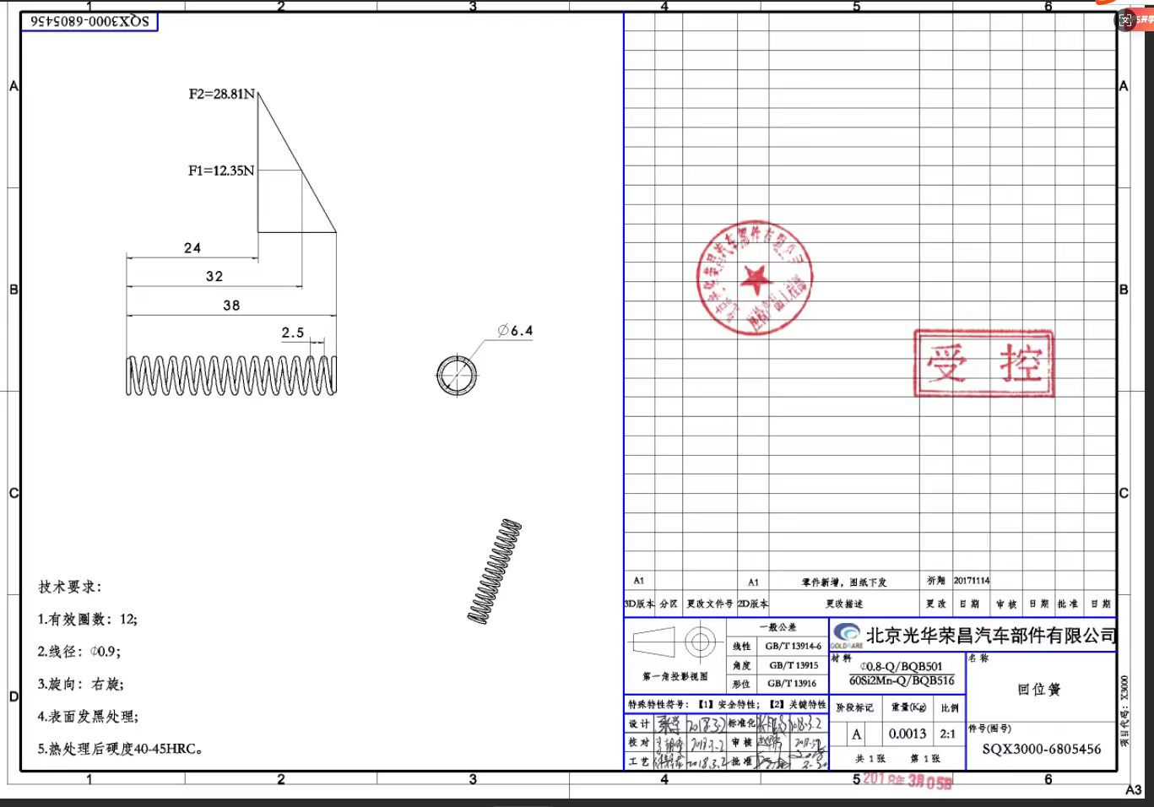
零部件报价单 |  |  |  |  |  |  |  | 供货单位信息
 |  |  |  |  |  |  |  | 单位名称 | 海兴中盛弹簧有限公司
 |  |  |  |  |  |  |  | 地 址 | 海兴县赵毛陶镇正港路南
 |  |  |  |  |  |  |  | 联 系 人 | 吕大庆 |  | 联系电话 | 13313276238
 |  |  |  |  |  |  |  |  |  | 日 期 | 2025-10-05 |  | 计量单位 | 件
 |  |  |  |  |  |  |  |  |  | 产品名称 | 回位簧 |  | 产品毛重
 |  |  |  |  |  |  |  |  |  | 图 号 | SQX3000-6805456 |  | 产品净重 | 0.0018Kg
序号 | 变更申请号 | 变更原因 |  |  | 变更日期 |  | 报价表编号 |  |  | 物 料 号 | BSP0000077 |  | 含税价格

序号 | 项目 | 金额 | 序号 | 原材料分析（不含税） |  |  |  |  | 序号 | 动力燃料分析（不含税）
 |  |  |  | 名称规格 | 单位 | 耗用量 | 单价 | 金额 |  | 名 称 | 单 价 | 单位 | 耗用数量 | 金额
1 | 原 材 料 | 0.01620 | 1 | 65Mn | Kg | 0.0018 | 9.0000 | 0.0162 | 1 | 电 机 | 1.00 | 10kw.h | 0.004 | 0.018
2 | 外购外协 | 0.00000 | 2 |  |  |  |  |  | 2 | 电 热
3 | 动力燃料 | 0.01800 | 3 |  |  |  |  |  | 3 | 辅助动力
4 | 工 资 | 0.10500 | 4 |  |  |  |  |  | 4 | 水
5 | 制造费用 | 0.04200 | 5 | 合 计 |  |  |  | 0.02 | 5 | 蒸 汽
6 | 专用费用 | 0.00000 |  | 外购外协分析 |  |  |  |  | 6
7 |  |  |  | 名称规格 | 单位 | 耗用量 | 单价 | 金额 | 7
8 | 合 计 | 0.18120 | 1 |  |  |  |  |  | 8
9 | 包装费 |  | 2 |  |  |  |  |  | 9
10 | 运输费 |  | 3 |  |  |  |  |  | 10
11 | 财务费用 | 0.00544 |  | 合 计 |  |  |  | 0.00 |  | 合计 |  |  |  | 0.02
12 | 管理费用 | 0.00544 | 序号 | 工时费用分析（不含税） |  |  |  |  | 序号 | 专用费用分析（不含税）
13 |  |  |  | 项 目 | 分配率 | 工时 | 小时 | 金额 |  | 项 目 | 单价 | 分摊方法 | 金额 | 备注
14 |  |  |  |  | (元/小时)
15 | 总 计 | 0.19207 | 1 | 工 资 |  |  |  | 0.105 | 1
16 | 利 润 | 0.00960 | 主要工序 | 卷制成型 | 25 |  | 0.002 | 0.05 | 2
17 | 不含税价格 | 0.20168 |  | 回火 | 25 |  | 0.001 | 0.03 | 3
18 | 税 金 | 0.02622 |  | 发黑 | 25 |  | 0.001 | 0.03 | 4
19 | 含税价格 | 0.22789 |  |  |  |  |  | 0.00
 |  |  | 2 | 制造费用 | 10 |  | 0.004 | 0.04
 |  |  | 3

 |  |  |  | 合 计 |  |  |  | 0.04 |  | 合 计 |  |  | 0.00
填表说明:1.工资:指单位产品生产工序所用时间与工种工时工资额的乘积.
2.制造费用:指依据企业生产性质不同根据设备折旧\工艺特点\生产综合能力\管理能力等的评价,一般为6-10元/小时.
3.专用费用:指供方所承担的模具费\工装夹具费\检具费\产品定期形式认证费用等,需依据甲方的要求在产品中摊销.

